Sample Import
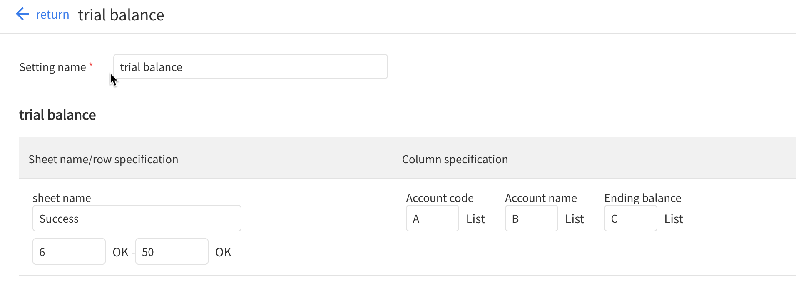
第○○期 第２四半期（2017年4月1日～2017年9月30日）
AAA株式会社 |  |  |  | メニュー
合計残高試算表
 |  |  |  | 単位：円
科目コード Account code | 科目名 Account name | 個別 当期 This period | 連結科目コード Consolidation account code | 連結科目名 Consolidated account name
11111 | 小口現金 | 123,456,789 | 1111 | 小口現金
11121 | 普通預金 | 234,567,890 | 1112 | 普通預金
11131 | 定期預金 | 345,678,901 | 1113 | 定期預金
11141 | 外貨現金 | 456,789,012 | 1114 | 外貨現金
11101 | 現金及び預金 | 1,160,492,592 | 1110 | 現金及び預金
11311 | 売掛金 | 123,456,789 | 1131 | 売掛金
11401 | 有価証券 | 234,567,890 | 1140 | 有価証券
12101 | 商品 | 345,678,901 | 1210 | 商品
12201 | 製品 | 456,789,012 | 1220 | 製品
12701 | 貯蔵品 | 123,456,789 | 1270 | 貯蔵品
14211 | 前払費用 | 234,567,890 | 1421 | 前払費用
14221 | 前払利息 | 345,678,901 | 1422 | 前払利息

